Лист1
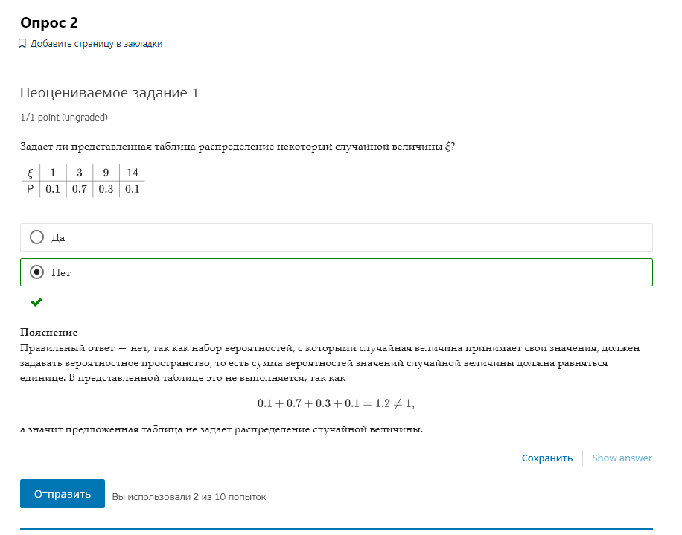
e | 1 | 3 | 9 | 14
p | 0.1 | 0.7 | 0.3 | 0.1

 |  |  |  |  | 1.2

 |  |  |  |  | сумма P != 1

Лист2
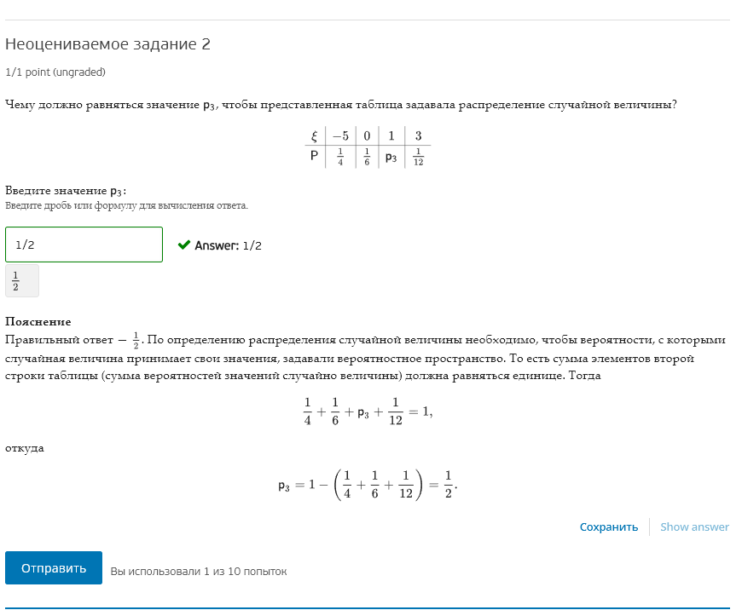
e | -5 | 0 | 1 | 3
p | 0.25 | 0.16666666667 | 0.5 | 0.083333333333

Лист3
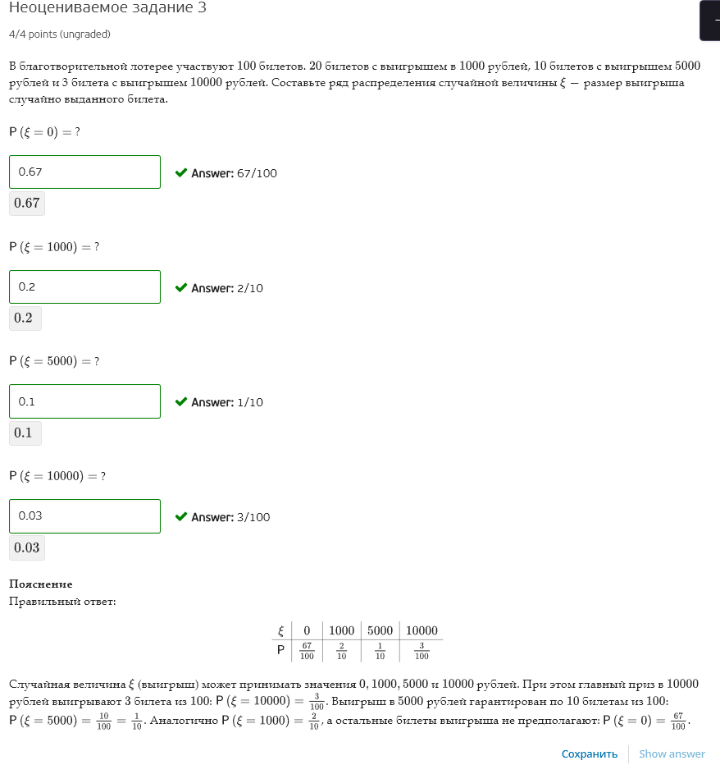
n | 100

e | 1000 | 5000 | 10000 | 0
p | 0.2 | 0.1 | 0.03 | 0.67

Лист4
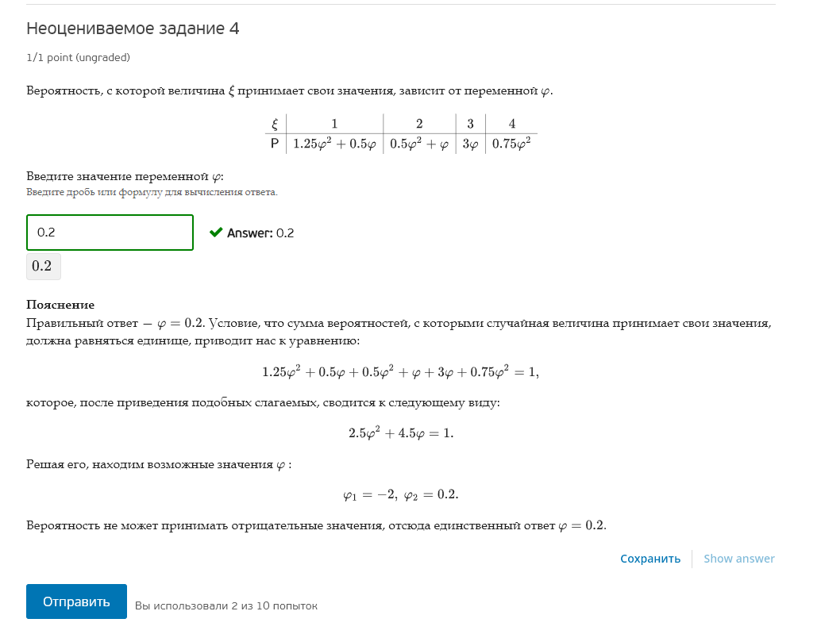
e | 1 | 2 | 3 | 4
p | 4 | 0 | -6 | 3

e | 1 | 2 | 3 | 4
p | 4 | 0 | -6 | 3

ф = | -2 | 0.2

Сумм(P) | 1 | 1

Дискриминант | 30.25

